Planilha1

RELATÓRIO DE ATIPICIDADE

DATA: 30/10/2025 | OBRA: 0032502291

DESCRIÇÃO DA ATIPICIDADE |  | Descrição Técnica da Execução da Obra:
Por que a Obra é Atípica: | 8. Obra com participação de linha viva | São consideradas atípicas pelo fato de utilizarmos equipes de linha-viva em alguns casos visando a não interrupção do fornecimento de energia elétrica para não impactar no DEC e FEC da concessionária.
Por que a Obra é Atípica: | 0.
Por que a Obra é Atípica: | 0.
Serviço:

Valor - Realizado medição contratual no Siago | Descrição | Valor - Mão de Obra R$
SEM Atipicidade | VALOR DA MEDIÇÃO SEM ATIPICIDADE
COM Atipicidade | VALOR DA MEDIÇÃO COM ATIPICIDADE
TIPO 08
ANTES
DURANTE
APÓS
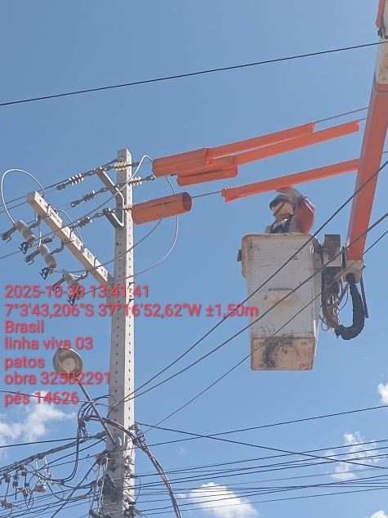 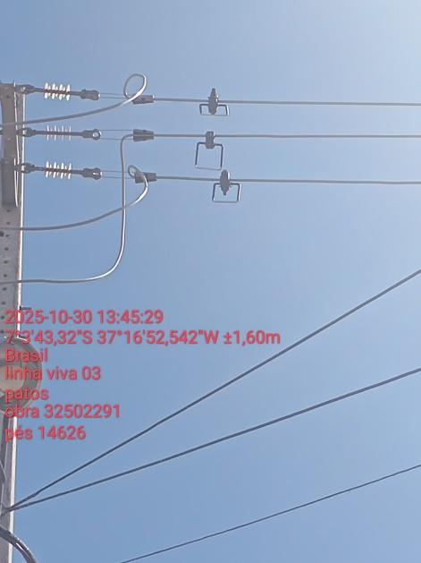 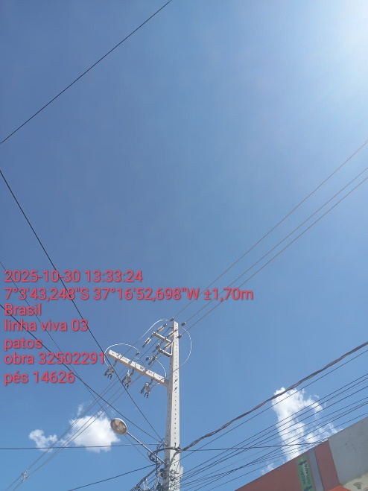
TIPO 06
ANTES
DURANTE
APÓS
TIPO 17
TIPO 06
ANTES
DURANTE
APÓS
TIPO 17
TIPO 17
ANTES
DURANTE
APÓS

